Sheet1
附件2.项目鉴定费用报价单
序号 | 房屋名称 | 检验项目 | 地点 | 房屋类别 | 建筑面积 | 房屋图片 | 备注
1 | 澳前林业站 | 结构安全性鉴定 | 澳前镇龙南村10号 | 2层石混结构 | 约200㎡ | 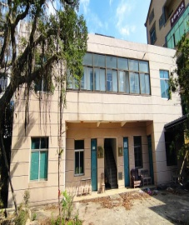 | 建于2005年，2016年翻新
鉴定费用包干价（元）：（大写） |  |  |  |  | 鉴定费用包干价（元）：（小写）
报价单位：（公章） |  |  |  |  | 联系人：
 |  |  |  |  | 联系电话：

